日次勤怠テンプレート自動入力
勤怠処理を実行
 |  | ※必要事項の入力が完了したら、ボタンを押してマクロを実行してください

※ログイン情報を入力してください
会社ID
メールアドレス
パスワード

出勤時間 | 9:00 |  |  | 休憩入り↓ | 休憩戻り↓
退勤時間 | 18:30 |  | 枠1 | 12:00 | 12:45
勤務時間帯 | 8:勤務時間(09:00～17:30) |  | 枠2 | 17:30 | 18:00
休憩枠数 | 2 |  | 枠3
※勤務時間、退勤時間は「00:00」の形式で入力してください |  |  | 枠4
※勤務時間帯、休憩枠数はドロップダウンリストから選択して下さい |  |  | 枠5
 |  |  | 枠6
 |  |  | 枠7
 |  |  | 枠8
 |  |  | ※休憩枠数に応じて、F15、G15から下に入力してください
 |  |  | ※「00:00」の形式で入力してください

動作前の設定
※Windowsの方を対象に設定方法を解説しています。
※ブラウザのGoogleChromeがインストールされていることを前提に進めていきます
※一部ソースのパス指定を変更するので、エディタが必要です（vscode推奨）

①Pythonの実行環境を整える（すでに実行環境がある方は②へ（バージョンは3.9.5を推奨しています））
 | ・下記のリンクよりpython3.9.5のインストーラをダウンロード（Pythonで開発した際に、3.9.5を使用していたので推奨）
 | https://www.python.org/downloads/

 | ・インストーラより、pythonをインストール（下記のキータの記事を参考に進めて下さい。）
 | https://qiita.com/suke_masa/items/ba147bd9a7f9da6c3481

②GitHubよりソースコードをクローン、またはzipファイルをインストール

 | ・Gitをインストールされている方
 |  | １：Cドライブ直下、Cドライブ上に任意のフォルダを作成していただき、パワーシェル、コマンドプロンプトでクローンしたいフォルダに移動

 |  | ２：下記のコマンドを打って、ソースコードをクローン
 |  | git clone https://github.com/daisuke08-t/attendance_auto_input.git

 | ・Gitをインストールしていない方
 |  | １：Cドライブ直下、Cドライブ上に任意のフォルダを作成

 |  | ２：下記のリンクにアクセスして、zipファイルをダウンロード（赤枠のところをクリックしてダウンロード）
 |  | https://github.com/daisuke08-t/attendance_auto_input
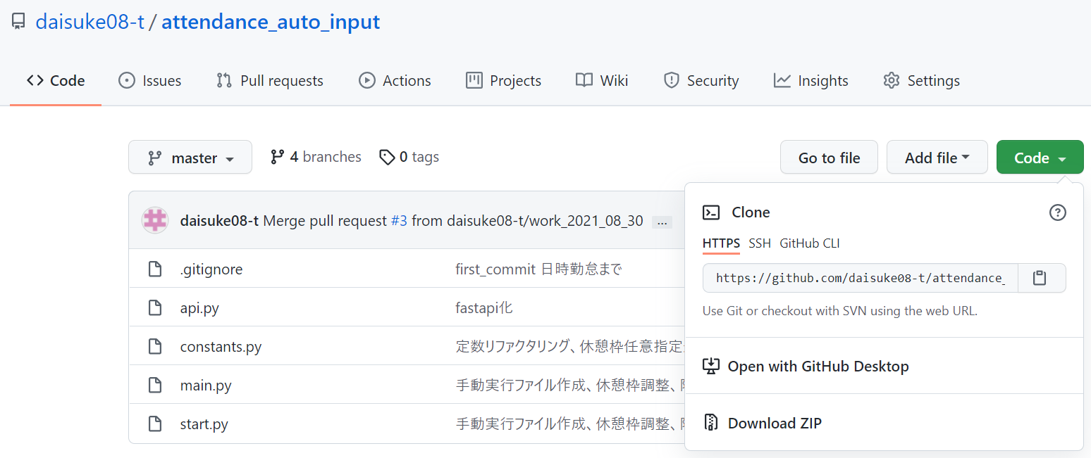

 |  | ３：ダウウンロードしたzipファイルを解凍して、作成したフォルダに配置

③pythonの必要なライブラリをインストール（パワーシェル、コマンドプロンプト）
 | ・下記のコマンドを実行して、pipを最新にアップデート（pythonが適切にインストールされていればどこで実行しても大丈夫です）
 | pip install --upgrade pip |  |  | ※pipはパッケージを管理するツールです。Pythonのバージョンが3系のものであれば標準搭載されています

 | ・下記のコマンドを実行して、ブラウザ操作を自動化するライブラリをインストール
 | pip install selenium

 | ・下記のコマンドを実行して、エクセル操作を行えるライブラリをインストール
 | pip install xlwings

 | ・下記のコマンドを実行
 | pip install python-dotenv
 | その後、GitHubからダウンロードした、attendance_auto_input直下に「.env」ファイルを作成する |  |  |  | ※「.」ドットを忘れないように

④googlechromeドライバをインストール（ブラウザのchromeアプリとは別物です。プログラムからchromeを立ち上げる為に必要です）
 | ・下記のリンクよりドライバをインストール（赤枠のリンクをクリックした先にある、chromedriver_win32.zipをダウンロード）
 | https://chromedriver.chromium.org/downloads

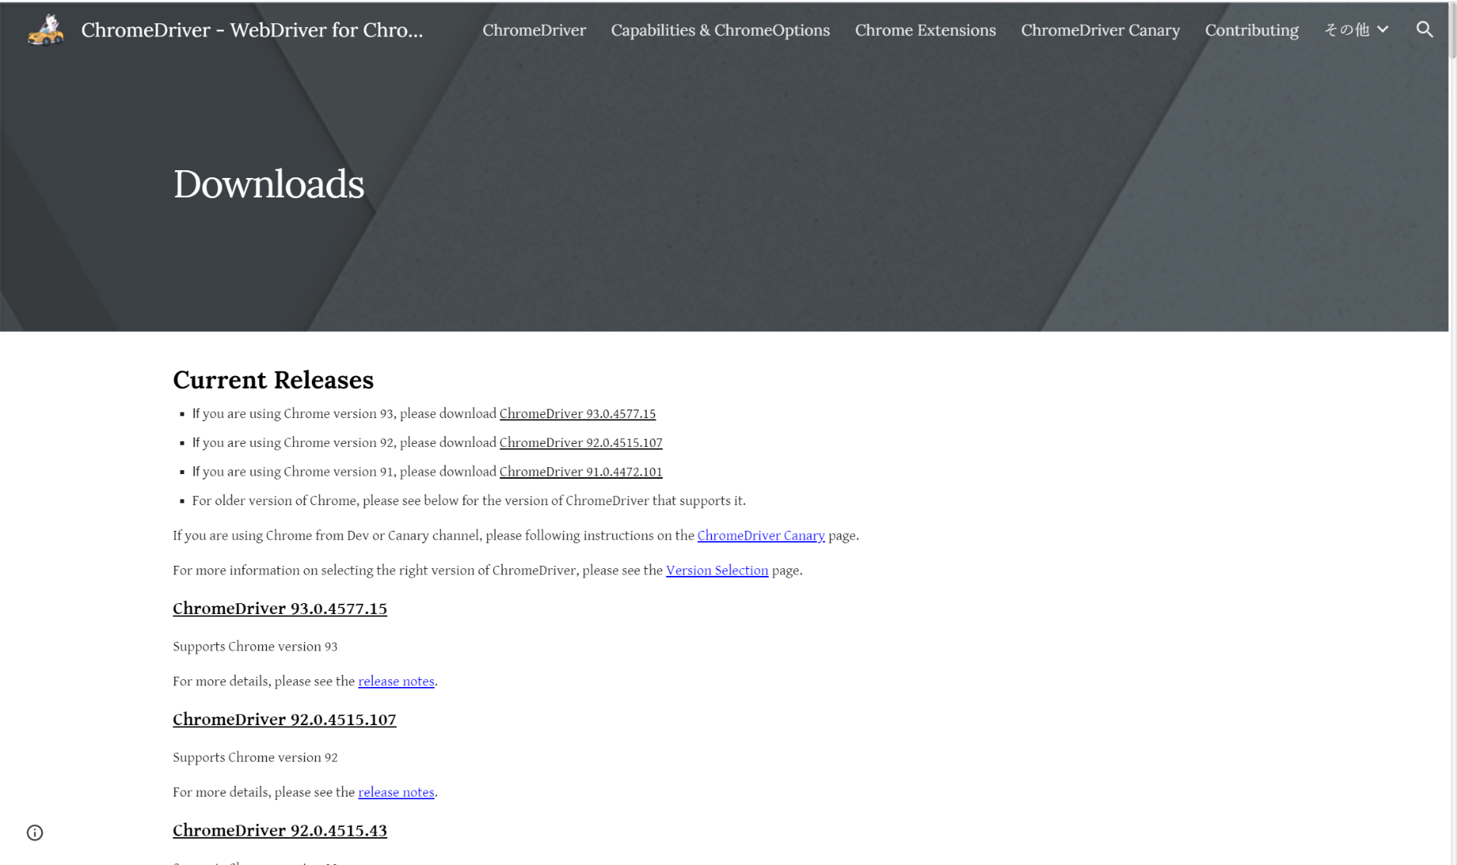

 | ※すでにダウンロードしているchromeアプリと、chromedriverのバージョンが合わない場合はエラーになります。対処方法は、シートの「確認できているエラーにて記載しています」

 | ・ダウンロードしたzipを解凍して、Cドライブ直下、またはCドライブ直下に任意のフォルダを作成して格納

 | ・③で作成した.envファイルをエディタで開いて、「CHROME_DRIVER_PATH='c:\\opt\\chromedriver_win32\\chromedriver.exe'」と記載
 | 赤字の部分は、配置したパスに応じて変更する |  | ※絶対パスで指定してください

⑤現在開いているこの「attendance_python_run.xlsm」を、GitHubからダウンロードした「attendance_auto_input」直下に配置する

 | ・配置が完了したら、.envファイルに「ATTENDANCE_PYTHON_RUN='C:\\workspace_vscode\\attendance_auto_input\\attendance_python_run.xlsm'」と記載
 | 赤字の部分は、配置したパスに応じて変更する |  | ※絶対パスで指定してください

 | ※現在までで、attendance_auto_inputフォルダ内は、下記のようになっています
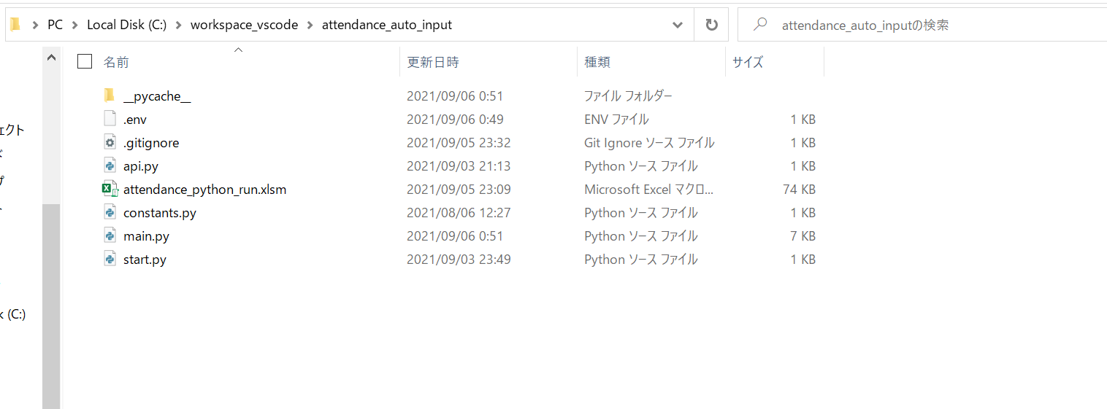

⑥シートの「日次勤怠テンプレート自動入力」の各項目に入力して、マクロを実行
 | ・実行するとchromeが立ち上がり、マネーフォワードにログイン→一括編集画面まで進みます。
 | その後は、シートに記載した必要事項を自動入力します。
 | 入力が下まですべて完了すると、60秒間chromeがその状態で静止します。その間に入力内容を確認して、「保存」ボタンを手動で押して下さい。
 | 60秒立つとchromeは、自動で閉じられます。（保存ボタンは押下しないので、入力された内容は保存されません）

 | ※保存ボタンの押下処理は、間違った内容で保存されると後々手直しが面倒になるので、ソースコード上はコメントアウトにしています。

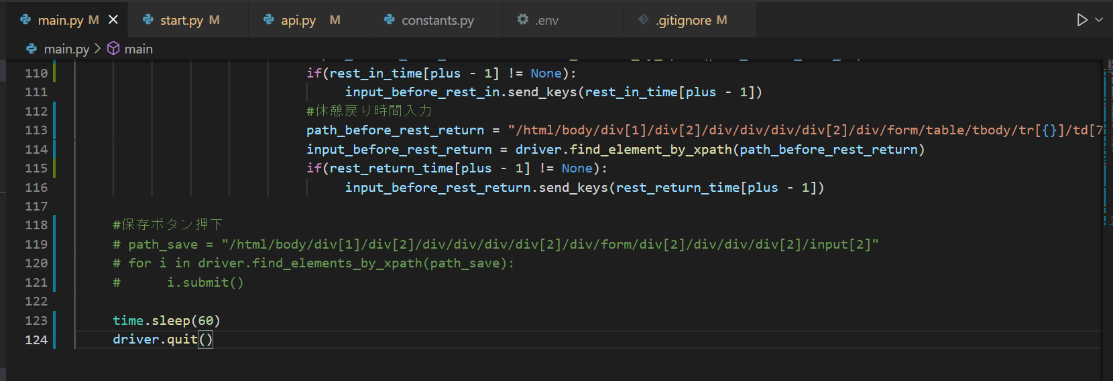

※マクロが動作しない場合
 | ・attendance_auto_inputに移動して、下記画像のようにコマンドを実行してください。（エクセルの項目に設定している内容は読み取れます）

